分区模式下的Level
World
1 | 开始加载场景
 | bool UEngine::LoadMap( FWorldContext& WorldContext, FURL URL, class UPendingNetGame* Pending, FString& Error )
 | 1 | 编辑器模式下调用 |  |  | 从World开始加载：
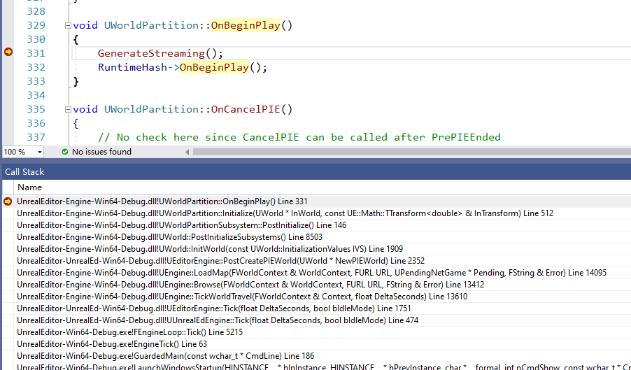
 |  |  | PostCreatePIEWorld(WorldContext.World());
 | 2 | 非编辑器模式下调用
 |  |  | WorldContext.World()->InitWorld();
2 | 最终都会调用到（在WorldContext.World()->BeginPlay();之前）
 | 就等于在调用World:BeginPlay之前要准备好数据
 | void UWorld::InitWorld(const InitializationValues IVS)
 |  | 初始化SubSystem
 |  | PostInitializeSubsystems();

3 | 初始化SubSytem
 | void UWorld::PostInitializeSubsystems()
 |  | 对所有SubSystem执行PostInitialize

4 | 到了UWorldPartitionSubsystem
 | void UWorldPartitionSubsystem::PostInitialize()
 |  | 执行WorldPartition->Initialize(GetWorld(), FTransform::Identity); |  | 注意，到了WorldPartition

5 | 开始初始化世界分区了
 | void UWorldPartition::Initialize(UWorld* InWorld, const FTransform& InTransform)

Level

